conversao_azimute_para_rumo
 | facebook.com/aulas4you
 | Aulas4you
0 |  |  |  | 0

 | Azimute a direita |  |  | az | rumo | Rumo calculado
Linha | grau | minuto | segundo | grau | grau | grau | minuto | segundo
A-1 | 34 | 1 | 20 | 34.02 | 34.02 | 34 | 1 | 20 | NE
A-2 | 60 | 1 | 15 | 60.02 | 60.02 | 60 | 1 | 15 | NE
A-3 | 120 | 1 | 5 | 120.02 | 59.98 | 59 | 59 | 55 | SE
A-4 | 170 | 1 | 25 | 170.02 | 9.98 | 9 | 59 | 35 | SE
A-5 | 200 | 1 | 40 | 200.03 | 20.03 | 20 | 2 | 40 | SW
A-6 | 250 | 1 | 55 | 250.03 | 70.03 | 70 | 2 | 55 | SW
A-7 | 305 | 1 | 30 | 305.03 | 54.98 | 54 | 59 | 30 | NW
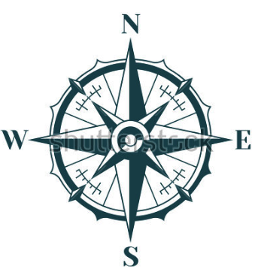
A-8 | 351 | 1 | 45 | 351.03 | 8.97 | 8 | 58 | 15 | NW
 | Azimute a direita | Rumo |  |  |  |  |  |  |  |  | 55° NW |  | 55° NE 1 quadrante
 | 235
 | 55
 | 55
 | 305
Linha |  |  |  | azimute |  |  | Azimute de 305 Graus |  | rumo
A-1 | 34° 1 ' 20 '' | 34° 1 ' 20 '' | NE | Grafico |  |  |  |  | Grafico
A-2 | 60° 1 ' 15 '' | 60° 2 ' 16 '' | NE | 305 | 55 |  |  |  | 55
A-3 | 120° 1 ' 5 '' | 59° 59 ' 56 '' | SE
A-4 | 170° 1 ' 25 '' | 9° 59 ' 35 '' | SE
A-5 | 200° 1 ' 40 '' | 20° 2 ' 41 '' | SW
 | 55
 | 305
 | 235
 | 55
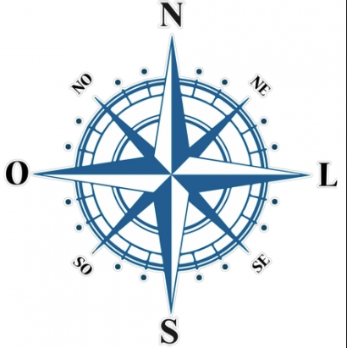
A-6 | 250° 1 ' 55 '' | 70° 2 ' 56 '' | SW
A-7 | 305° 1 ' 30 '' | 54° 59 ' 31 '' | NW |  |  |  |  |  |  | 305
A-8 | 351° 1 ' 45 '' | 8° 59 ' 16 '' | NW |  |  |  |  |  |  |  |  |  |  | 1 | 2
 |  |  |  |  |  |  |  |  |  |  |  |  |  | 305 | 235
 |  |  |  |  |  |  |  |  |  |  |  |  |  | 3 | 4

 |  |  |  |  |  |  |  |  | 55° SW 3 quadrante |  |  | 55° SE 2 quadrante

